Zad_1
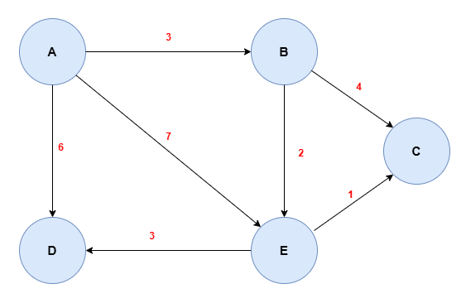
 | A | B | C | D | E
d | 0 | ∞ | ∞ | ∞ | ∞
p | -1 | -1 | -1 | -1 | -1
S | Y | N | N | N | N

 | A | B | C | D | E
d | - | 3 | ∞ | 6 | 7
p | - | A | -1 | A | A
S | - | Y | N | N | N

 | A | B | C | D | E
d | - | - | 7 | 6 | 5
p | - | - | B | A | B
S | - | - | N | N | Y

 | A | B | C | D | E
d | - | - | 6 | 6 | -
p | - | - | E | A | -
S | - | - | N | Y | -

 | A | B | C | D | E
d | - | - | 6 | - | -
p | - | - | E | - | -
S | - | - | Y | - | -

Ścieżka |  |  |  |  |  | Koszt
A | - | - | - | - | - | -
B | A -> B |  |  |  |  | 3
C | A -> B -> E -> C |  |  |  |  | 6
D | A -> D |  |  |  |  | 6
E | A -> B -> E |  |  |  |  | 5

Zad_2
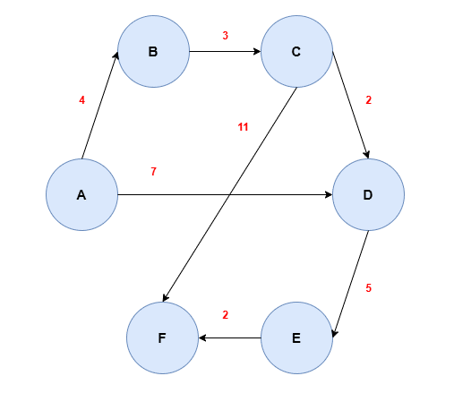
 | A | B | C | D | E | F
d | 0 | ∞ | ∞ | ∞ | ∞ | ∞
p | - | -1 | -1 | -1 | -1 | -1
S | Y | N | N | N | N | N

 | A | B | C | D | E | F
d | - | 4 | ∞ | 7 | ∞ | ∞
p | - | A | -1 | A | -1 | -1
S | - | Y | N | N | N | N

 | A | B | C | D | E | F
d | - | - | 7 | 7 | ∞ | ∞
p | - | - | B | A | -1 | -1
S | - | - | Y | N | N | N

 | A | B | C | D | E | F
d | - | - | - | 7 | ∞ | 18
p | - | - | - | A | -1 | C
S | - | - | - | Y | N | N

 | A | B | C | D | E | F
d | - | - | - | - | 12 | 18
p | - | - | - | - | D | C
S | - | - | - | - | Y | N

 | A | B | C | D | E | F
d | - | - | - | - | - | 14
p | - | - | - | - | - | E
S | - | - | - | - | - | Y

 | A | B | C | D | E | F
d | 0 | 4 | 7 | 7 | 12 | 14
p | - | A | B | A | D | E
S | Y | Y | Y | Y | Y | Y

 | Ścieżka |  |  |  |  |  | Koszt
A | - |  |  |  |  |  | -
B | A -> B |  |  |  |  |  | 4
C | A -> B -> C |  |  |  |  |  | 7
D | A -> D |  |  |  |  |  | 7
E | A -> D -> E |  |  |  |  |  | 12
F | A -> D -> E -> F |  |  |  |  |  | 14

Zad_3
C
A
4
E
 |  |  |  |  | A | B | C | D | E | F
 |  |  |  | d | 0 | ∞ | ∞ | ∞ | ∞ | ∞
 | 4 |  |  | p | - | -1 | -1 | -1 | -1 | -1
 |  |  |  | S | Y | N | N | N | N | N

11
12
 |  |  |  |  | A | B | C | D | E | F
 |  |  |  | d | 0 | ∞ | 4 | ∞ | ∞ | 12
12 |  |  |  | p | - | -1 | A | -1 | -1 | A
16
 |  | 16 |  | S | Y | N | Y | N | N | N
9
7
 |  |  |  |  | A | B | C | D | E | F
 |  |  |  | d | 0 | 15 | 4 | ∞ | ∞ | 12
 |  |  |  | p | - | C | A | -1 | -1 | A
 |  |  |  | S | Y | N | Y | N | N | Y

B
D
3
F
 |  |  |  |  | A | B | C | D | E | F
 |  |  |  | d | 0 | 15 | 4 | 15 | ∞ | 12
 |  |  |  | p | - | C | A | F | -1 | A
 |  |  |  | S | Y | Y | Y | N | N | Y

 |  |  |  |  | A | B | C | D | E | F
 |  |  |  | d | 0 | 15 | 4 | 15 | 31 | 12
 |  |  |  | p | - | C | A | F | B | A
 | Ścieżka |  | Koszt | S | Y | Y | Y | Y | N | Y
A | - |  | -
B | A -> C -> B |  | 15 |  | A | B | C | D | E | F
C | A -> C |  | 4 | d | 0 | 15 | 4 | 15 | 24 | 12
D | A -> F -> D |  | 15 | p | - | C | A | F | D | A
E | A -> F -> D -> E |  | 24 | S | Y | Y | Y | Y | Y | Y
F | A -> F |  | 12

